상품제안서
미니 휴대용 캡슐 스포츠타올 / 쿨링타올 / 쿨타올 / 요술타올 / 등산 | 상품코드: F28465

 |  |  |  |  |  |  | 02-412-0044 | www.easy1.co.kr
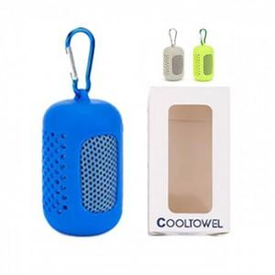

【상세/제작정보】 | 기본수량 미만 인쇄시 비용 추가. 스티커 인쇄및 부착 별도 문의

【인쇄/포장옵션】 | 실크 / 포장지포장

【공급단가】 | 수량 | 150~ | 300~ | 500~ | 1,000~ | 3,000~
*VAT별도 | 단가 | 3,600원 | 3,540원 | 3,450원 | 3,390원 | 3,300원

【상품 URL】 | http://www.easy1.co.kr/src/goods_detail.php?gdno=28465

